상품제안서
제트스트림 뉴2+1펜 (0.5mm) | 상품코드: S03451

 |  |  |  |  |  |  | 02-713-8555 | www.synergygift.co.kr
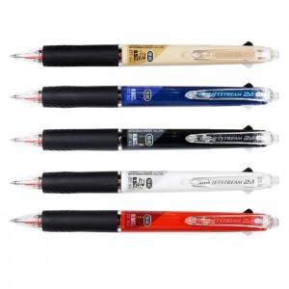

【상세/제작정보】

【인쇄/포장옵션】 | 실크 / OPP(비닐)

【공급단가】 | 수량 | 100~ | 200~ | 1,000~ | 2,000~ | 4,000~
*VAT별도 | 단가 | 5,210원 | 5,020원 | 4,840원 | 4,650원 | 4,470원

【상품 URL】 | https://www.synergygift.co.kr:443/src/goods_detail.php?gdno=12245

